Накладная-№3
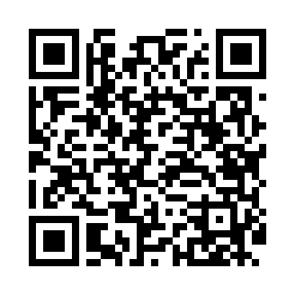
Номер товарно-транспортной накладной: |  |  | Торговый представитель: Kamol aka
Поставщик: Toshkent falcon fly 2 |  |  | Телефон торгового представителя: +998979626299
Дата отгрузки: 25.11.2025 |  |  | Контрагент: Dona zakass
Дата консигнации: |  |  | Адрес:
Доставщик: |  |  | Телефон:
Телефон доставщика:
Время заказа: 25.11.2025 08:57:27
№ | Штрих-код | Название товаров (работ,услуг) | Количество | Количество в кейсе | Цена | Сумма
 |  |  | 289 |  |  | 380.9
1 | 6915649156084 | Пластиковый салатница DB-59-79 | 70 | 70 шт. | 1.30 | 91
2 | 6915646559406 | Пластмасса ликоб 4.2" D176142 4.2" 10.5x10.5x 5.5 sm DB-59-40 | 100 | 100 шт. | 0.90 | 90
3 | 6915641829405 | Пластмасса салатница A2940 21.5x16x4.5 см DB- 59-31 | 30 | 30 шт. | 1.50 | 45
4 | 6902011050460 | Пластмасса ликопча 16x16x2 см DB-67-81 | 30 | 30 шт. | 1.10 | 33
5 | 6941501500337 | Пластмаст Салатница F154710 DB-27-34 | 50 | 50 шт. | 1.90 | 95
6 | 6905621392395 | Металл санчқи DB-92-39 | 4 | 4 шт. | 2.90 | 11.60
7 | 6905621392388 | Металл қошиқ DB-92-38 | 4 | 4 шт. | 2.90 | 11.60
8 | 6920240023598 | Коврики напольные для ванной комнаты 45*55CM XP-23-59 | 1 | 1 шт. | 3.70 | 3.70
Итого: 380.9$|->UZS: 4,761,250.00

